Sheet for us
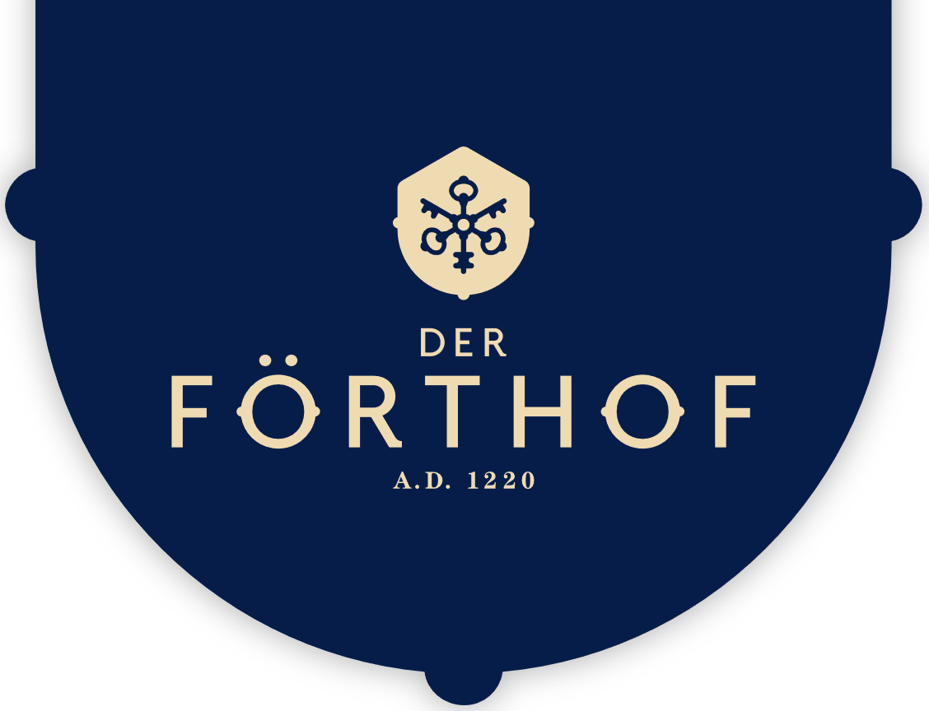 |  |  | ORDER FORM
Weingut Der Förthof |  |  |  | DATE
Förthofstraße 7 |  |  |  | 2022-09-26
3500, Krems an der Donau |  |  |  | SALES ORDER NO.
(+43) 02732 83000 |  |  |  | A01
weingut@derfoerthof.at

BILL TO |  |  | SHIP TO
ATTN: Name / Dept |  |  | ATTN: Name / Dept
Company Name |  |  | Company Name
9999 Strasse |  |  | 123 Main Street
3500, Krems an der Donau |  |  | Hamilton, OH 44416
(+43) 999 9999 |  |  | (321) 456-7890
Email@Address.at

P.O NO. | SALES PERSON |  | SHIP VIA | SHIPPING DATE

SHIPPING METHOD | SHIPPING TERMS |  | PAYMENT | DELIVERY DATE

ITEM NO. | DESCRIPTION | QTY | UNIT PRICE | TOTAL
WeinSpiration | Walchun 2021 |  | € 9.50 | € 0.00
NusSpiration | Nusslikör 0,2 L. |  | € 9.50 | € 0.00
GinSpiration | Förthof GIN 0,2 L. |  | € 12.50 | € 0.00
Wachau² | Marillen-Marmelade + Marillenschnaps 0,2 L. |  | € 19.50 | € 0.00
WeinDuo | Walchun 2021 WACHAU D.A.C. + STEIN Riesling 2021 Kremstal D.A.C. |  | € 19.50 | € 0.00
Happy GIN-Mas | Förthof GIN 0,2 L. + Thomas Henry TONIC + Gin-schokolade + elegantes GIN-Glas |  | € 19.50 | € 0.00
MAGNUM | STEIN Grüner Veltliner 2021 Kremstal D.A.C. |  | € 25.00 | € 0.00
SweetBox | Steiner Kögl Riesling Beerenauslese + Schokolade |  | € 29.50 | € 0.00
Wachau³ | Walchun 2021 WACHAU D.A.C. + Marillen-Marmelade + Marillenschnaps |  | € 29.50 | € 0.00
Remarks / Instructions: |  |  | SUBTOTAL | € 0.00
 |  |  | DISCOUNT
 |  |  | SUBTOTAL LESS DISCOUNT | € 0.00
 |  |  | TAX RATE | 20%
 |  |  | TOTAL+TAX | € 0.00
 |  |  | SHIPPING/HANDLING
 |  |  | OTHER
THANK YOU |  |  | TOTAL | € 0.00

For questions concerning this order, please contact
Guillermo Pivetta, (+43) 02732 83000, guillermo.pivetta@derfoerthof.at
www.derfoerthof.com

